상품제안서
써모스스테인레스 스포츠물병 FFX | 상품코드: F15368

 |  |  |  |  |  |  | 02-412-0044 | www.easy1.co.kr
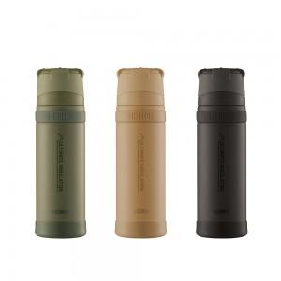

【상세/제작정보】 | <span style="font-size: 14pt;">* 레이저인쇄 100개 미만 6만원 부과세별도</span><div><br></div><div><span style="font-size: 14pt;">&nbsp;</span></div><div><br></div><div><span style="font-size: 14pt;">* 선물포장&nbsp; &nbsp; 100개 미만 4만원 부과세별도</span></div><div><br></div><div><span style="font-size: 14pt;">&nbsp;</span></div><div><br></div><div><span style="font-size: 14pt;">* 배송비- 무료배송</span></div>

【인쇄/포장옵션】 | 레이저, 컬러필름인쇄 / 포장지포장

【공급단가】 | 수량 | 50~ | 100~ | 500~ | 1,000~ | 2,000~
*VAT별도 | 500ml | 37,120원 | 36,480원 | 35,840원 | 35,200원 | 34,560원
 | 900ml | 41,760원 | 41,040원 | 40,320원 | 39,600원 | 38,880원
 | 750ml | 39,440원 | 38,760원 | 38,080원 | 37,400원 | 36,720원

【상품 URL】 | http://www.easy1.co.kr/src/goods_detail.php?gdno=15368

